Master BOM
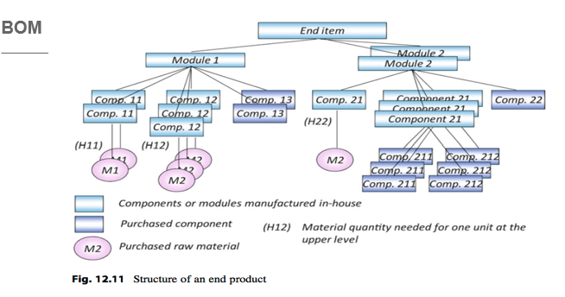
 |  |  |  |  |  |  |  | BOM of Xavier skateboard
 |  |  |  |  |  |  |  | Level | Item | Qty | Type | Unit cost ($ ) | Lead time ( days ) | On hand - inventory | Scheduled & Recepits
 |  |  |  |  |  |  |  | 0 | Skateboard | 1 | In-house |  | 1 | 0
 |  |  |  |  |  |  |  | -1 | Deck | 1 | Purchase | Depend | 5 | 10 | 20 wooden & 25 plastics ( 16/01 )
 |  |  |  |  |  |  |  | -1 | Grip tape | 1 | Purchase | 4.95 | 2 | 10 | 25..(16/01)
 |  |  |  |  |  |  |  | -1 | Wheel assembly | 2 | In-house | - | 1 | 0
 |  |  |  |  |  |  |  | -2 | Wheel | 2 | Purchase | 8.95 | 3 | 40 | 25..(16/01)
 |  |  |  |  |  |  |  | -2 | Bearings | 4 | Purchase | 4.95 | 3 | 50 | 25..(16/01)
 |  |  |  |  |  |  |  | -2 | Truck | 1 | Outsoured | 33.90 | 5 | 50 | 50..(18/01)
 |  |  |  |  |  |  |  | -1 | Nuts and Bolts | 4 | Purchase | 1.99 | 2 | 40 | 25..(16/01)
 |  |  |  |  |  |  |  | -1 | Riser | 2 | Purchase | 3.95 | 2 | 10 | 25..(16/01)
 |  |  |  |  |  | Explode the BOM
Level BOM |  |  |  | Item | Quantity | Item | Quantity
0 |  |  |  | End iterm | 1 | End item | 1 |  | Delivery schedule from 16-20
 | 1 |  |  | Module 1 | 1 | Module 1 | 1 |  | Deli date | Retailer | Qty | Model
 |  | 2 |  | Component 11 | 2 | Module 2 | 2 |  | 2024-01-16 | A | 5 | Downhill
 |  |  | 3 | Material 1 | 2 | Component 11 | 2 |  | 2024-01-16 | A | 5 | Mini-cruiser
 |  | 2 |  | Component 12 | 3 | Component 12 | 3 |  | 2024-01-17 | B | 10 | Downhill
 |  |  | 3 | material 2 | 3 | COmponent 13 | 3 |  | 2024-01-17 | B | 10 | Mini-cruiser
 |  | 2 |  | Component 13 | 2 | Component 21 | 8 |  | 2024-01-17 | C | 12 | Downhill
 | 1 |  |  | Module 2 | 2 | Component 21 | 2 |  | 2024-01-17 | C | 6 | Mini-cruiser
 |  | 2 |  | Component 21 | 4 | Component 211 | 24 |  | 2024-01-18 | D | 10 | Downhill
 |  |  | 3 | Component 212 | 3 | COmponent 212 | 24 |  | 2024-01-19 | F | 12 | Downhill
 |  |  | 3 | Component 211 | 3 | Material 1 | 4 |  | 2024-01-20 | F | 12 | Mini-cruiser
 |  |  | 3 | Material 2 | 1 | material 2 | 7 |  | 2024-01-20 | D | 12 | Mini-cruiser
 |  | 2 |  | Component 22 | 1

